FORMULACION PROBLEMA
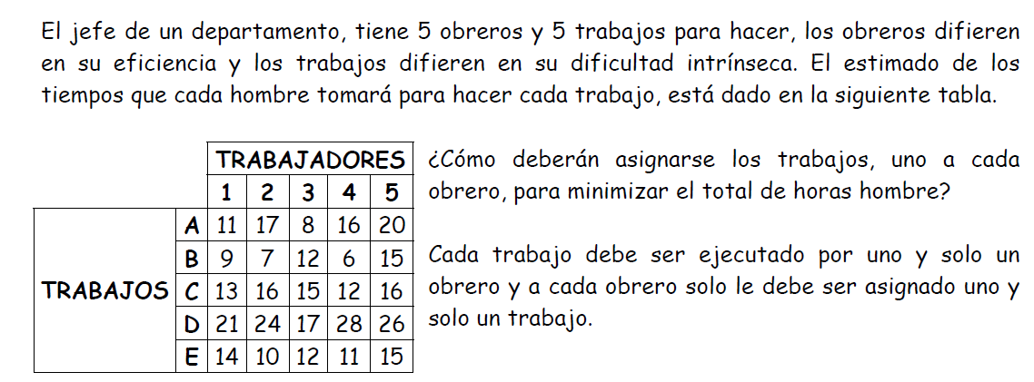

 | Xij = | Obreto "i" asignado al trabajo "j" |  |  |  |  | i=1,2,3,4,5
 |  |  |  |  |  |  | j=A,B,C,D,E
A | F.O . Min Z = 11 X11 +9X12 +13X13 + 21 X14 +14 X15 +17X21+7 X22+ 16 X23 + 24 X24 +10 X25 + 8X31 + 12X32 + 15X33 +17X34 +12X35 +16 X41+6X42+12X43+28X44+11X45 +20 X51 |  |  |  |  |  |  |  |  | horas
 |  | (+15 X52 + 16 X53 + 26X54+15 X55)

 |  |  | S.a | X11+X12+X13+X14 +X15= 1
 |  |  |  | X21+X22+X23++X24 +X25=1
 |  |  |  | X31+X32+X33+X34 + X35=1
 |  | B |  | X41+X42+X43+X44 +X45=1
 |  |  |  | X51 +X52+X53+X54+X55 =1

 |  |  |  | X11+x21+x31+x41+ X51 =1
 |  |  |  | X12+X22+X32+X42 + X52= 1 |  |  |  | OBRERO | TRABAJO
 |  |  |  | X13+X23+X33+X43 +X53 =1 |  | SOLUCION |  | 1 | A
 |  |  |  | X14+X24+X34+X44 +X54=1 |  |  |  | 2 | E
 |  |  |  | X15+X25+X35+X45+X55=1 |  |  |  | 3 | D
 |  |  |  |  |  |  |  | 4 | B
 |  |  |  |  |  |  |  | 5 | C
 |  |  |  |  |  | Horas minimo : |  |  | 60 horas
 | C | INTERPRETACION
 |  |  |  |  | EL JEFE DEL DEPARTAMENTO debera asignar los trabajos a los siguientes obreros :Al trabajo A, le asignamos el trabajador 1, quien empleará 11 horas. Al trabajo B, le asignamos el trabajador 4, quien empleará 6 horas. Al trabajo C, le asignamos el trabajador 5, quien empleará 16 horas. Al trabajo D, le asignamos el trabajador 3, quien empleará 17 horas Al trabajo E, le asignamos el trabajador 2, quien empleará 10 horas. OBTENIENDO total de 60 horas,

